Sheet1
Campos
43 | Google Books | 8 | Fato Venda
12 | PublishNews | 8 | Fato Leitura
5 | Google Books Sellers | 11 | Dimensão Livro
 |  | 2 | Dimensão Categoria

60 | ETL | 29 | DW
347.7 | MB (Arquivos feitos Downloads)
14422 | Arquivos

ETL
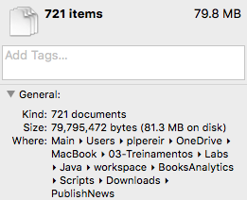
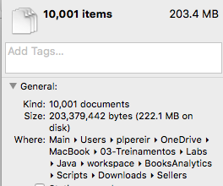
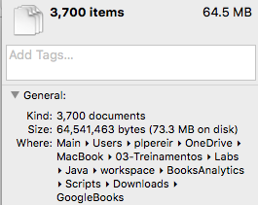

ETL

DW

